ERD
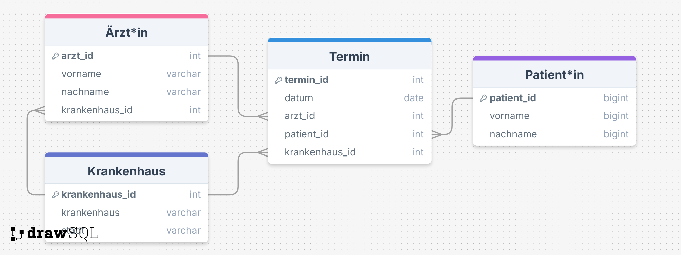
Das ERD ist in dieser Aufgabe optional. Es hilft uns aber die Struktur und die Beziehungen zu verstehen :)

Die Beziehung zwischen Arzt und Krankenhaus ist auch nicht zwingend erforderlich. Es würde auch nur über Termin funktionieren.

